18.6.23 - עדות
שם הנוסע | יחידה | יעד | מיום | עד יום | משך זמן הנסיעה | מימון | מטרה | טיסה $ | מלון $ | תוספות
קרן צבירן לצטר | פרקליטות | לונדון | 2023-06-21 | 2023-06-29 | 8 | מלא | חקירת עד במסגרת VC על פי החלטת בימ"ש. | $666.82 | $1,244.68
ליאת בן ארי שווקי | פרקליטות | לונדון | 2023-06-23 | 2023-07-06 | 13 | מלא | חקירת עד במסגרת VC על פי החלטת בימ"ש. | $589.82 | $2,205.00 | $1,379.59 | בהמשך לבקשה שהתקבלה בתאריך 24/6 ע"י ליאת, בהיעדר אפשרות לקיום דיונים החשובים לטיפול בתיק בחדר, ובהיעדר אפשרות לקיים דיונים אלו בשטחים ציבוריים במלון (עקב התקשורת), שודרג חדרה של ליאת בלבד לחדר גדול יותר על מנת לאפשר דיונים חשובים במסגרת התפקיד.
אלה פרץ | פרקליטות | לונדון | 2023-06-21 | 2023-07-06 | 15 | מלא | חקירת עד במסגרת VC על פי החלטת בימ"ש. | $589.82 | $2,502.56
צחי יעקב | סגן מנהל אגף הביטחון | לונדון | 2023-06-20 | 2023-06-26 | 6 | מלא | היערכות לוועידת מילצ'ן | $644.82 | $1,028.56 | $165.46 | תוספת בגין יציאה מאחורת בשל אילוצי אבטחה
אוראל אהרוני | ביטחון | לונדון | 2023-06-20 | 2023-07-06 | 16 | מלא | אבטחה | $589.82 | $2,709.31 | $101.71 | תוספת בגין יציאה מאחורת בשל אילוצי אבטחה
אקוקה אושרי | ביטחון | לונדון | 2023-06-23 | 2023-07-06 | 13 | מלא | אבטחה | $589.82 | $2,338.00
אלון גילדין | פרקליטות | לונדון | 2023-06-30 | 2023-07-06 | 6 | מלא | חקירת עד במסגרת VC על פי החלטת בימ"ש. | $1,258.22 | $1,140.00
קרן צבירן לצטר | פרקליטות | לונדון | 2023-07-04 | 2023-07-07 | 3 | מלא | חקירת עד במסגרת VC על פי החלטת בימ"ש. | $1,329.02 | $746.24
 |  |  |  |  | 80 |  | סה"כ | $6,258.16 | $15,561.11
 |  |  |  |  |  |  | ממוצע | $782.27 | $1,945.14

מלון: | Staybridge Suites Brighton |  |  |  |  |  | ממוצע ללילה |  | $194.51
כתובת: | 1 Fleet Street, 1,Brighton

שם הנוסע | יחידה | יעד | מיום | עד יום | משך זמן הנסיעה | מימון | מטרה | טיסה $ | מלון $ | תוספות | סה"כ
קרן צבירן לצטר | פרקליטות | לונדון | 2023-06-21 | 2023-06-29 | 8 | מלא | חקירת עד במסגרת VC על פי החלטת בימ"ש. | $ 666.82 | $ 1,244.68 |  | $1,911.50
ליאת בן ארי שווקי | פרקליטות | לונדון | 2023-06-23 | 2023-07-06 | 13 | מלא | חקירת עד במסגרת VC על פי החלטת בימ"ש. | $ 589.82 | $ 2,205.00 | $ 1,379.59 | $4,174.41 | בהמשך לבקשה שהתקבלה בתאריך 24/6 ע"י ליאת, בהיעדר אפשרות לקיום דיונים החשובים לטיפול בתיק בחדר, ובהיעדר אפשרות לקיים דיונים אלו בשטחים ציבוריים במלון (עקב התקשורת), שודרג חדרה של ליאת בלבד לחדר גדול יותר על מנת לאפשר דיונים חשובים במסגרת התפקיד.
אלה פרץ | פרקליטות | לונדון | 2023-06-21 | 2023-07-06 | 15 | מלא | חקירת עד במסגרת VC על פי החלטת בימ"ש. | $ 589.82 | $ 2,502.56 |  | $3,092.38
צחי יעקב | סגן מנהל אגף הביטחון | לונדון | 2023-06-20 | 2023-06-26 | 6 | מלא | היערכות לוועידת מילצ'ן | $ 644.82 | $ 1,028.56 | $ 165.46 | $1,838.84 | תוספת בגין יציאה מאחורת בשל אילוצי אבטחה
אוראל אהרוני | ביטחון | לונדון | 2023-06-20 | 2023-07-06 | 16 | מלא | אבטחה | $ 589.82 | $ 2,709.31 | $101.71 | $3,400.84 | תוספת בגין יציאה מאחורת בשל אילוצי אבטחה
אקוקה אושרי | ביטחון | לונדון | 2023-06-23 | 2023-07-06 | 13 | מלא | אבטחה | $ 589.82 | $ 2,338.00 |  | $2,927.82
אלון גילדין | פרקליטות | לונדון | 2023-06-30 | 2023-07-06 | 6 | מלא | חקירת עד במסגרת VC על פי החלטת בימ"ש. | $ 1,258.22 | $ 1,140.00 |  | $2,398.22
קרן צבירן לצטר | פרקליטות | לונדון | 2023-07-04 | 2023-07-07 | 3 | מלא | חקירת עד במסגרת VC על פי החלטת בימ"ש. | $1,329.02 | $746.24 |  | $2,075.26
משרד החוץ |  |  |  |  |  |  |  | $49,527.00 |  |  | $49,527.00
סה"כ |  |  |  |  |  |  |  |  |  |  | $71,346.27
ישראל וולנרמן - סניגור צוות ההגנה |  | לונדון | 2023-06-24 | 2023-07-07 | 13 |  |  | ₪ 2,217.93 | ₪ 8,689.85 |  | ₪ 10,907.78
עמית חדד-סניגור צוות ההגנה |  | לונדון | 2023-06-24 | 2023-07-07 | 13 |  |  | ₪ 2,217.93 | ₪ 8,689.85 |  | ₪ 10,907.78
נועה מילשטיין-סניגור צוות ההגנה |  | לונדון | 2023-06-24 | 2023-07-07 | 13 |  |  | ₪ 2,217.93 | ₪ 8,689.85 |  | ₪ 10,907.78
 |  |  |  |  |  |  |  |  |  |  | ₪ 32,723.34 | סה"כ תשלום לסינגורים
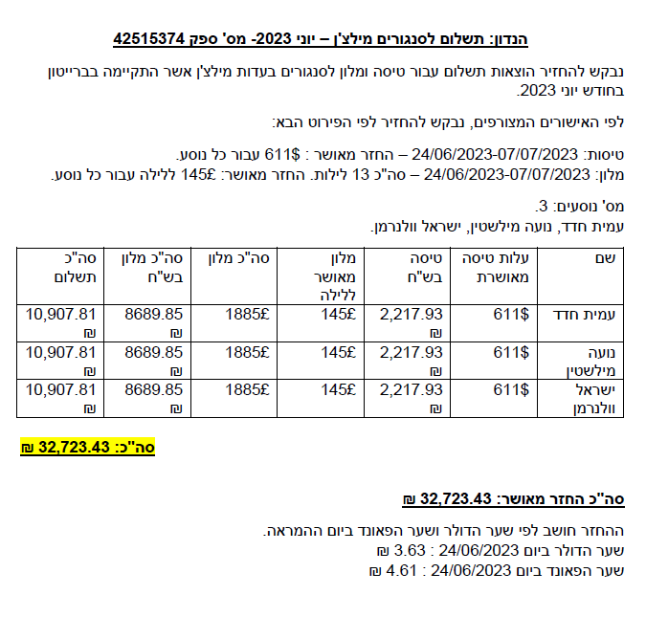

פירוט | עלות בפאונד | המרה לדולר
אולם (4 חדרי דיונים בברייטון) | 24080
הוצאות לינה ורכבת לאנשי השגרירות לצורך סיוע בתיפעול | 474
הסעה מהשדה תעופה לאנשי הפרקליטות והמאבטחים | 900
בלת"ם - משוריין בהתאם לדרישת השגרירות | 2000
אבטחה +שעות מאבטחים (לפי הצעה שהתקבלה מהשגרירות) | 7776
לינה לצוות לוגיסטי מהשגרירות לסיוע בתיפעול | 700
סה"כ | 35930 | 45,742
סכום ההזמנה ששוריינה (המימוש לפי ביצוע בפועל לאחר סיום הארוע) |  | 49,000

אש"ל | טלפון
קרן
(בניכוי שעות המראה ונחיתה, בניכוי א.בוקר מההחזר)
3566.30+1697.87=5264.17

ליאת | ₪ 329.00
(בניכוי שעות המראה ונחיתה, בניכוי א.בוקר מההחזר)
5890.059
החזר טלפון: 329 ₪

אלה
(בניכוי שעות המראה ונחיתה, בניכוי א.בוקר מההחזר)
5651.75

אלון
(בניכוי שעות המראה ונחיתה, בניכוי א.בוקר מההחזר)
2767.4

אישור חשב לתשלום סניגורים

